instructions
; |  |  |  |  |  | ! HOW TO DECIDE FIL, ENG, CS OR OTH
PLACE UR ANSWERS IN THE DOCUMENTATION TAB OKAY PLS ARIGATHANKS ++ ADD UR GROUP NAMES |  |  |  |  |  | FIL | mahal, salamat, bawal, keyk (Filipino spelling of "cake")
Also if u dont do/complete ur part by deadline ill block ur group from the excel #noToLeechingPlease |  |  |  |  |  | ENG | yes, no, hello, corrupt, salvage
 |  |  |  |  |  | CS | nagwork, pina-explain, nag-march, mag-attend [filipino + english]
! DISCLAIMER: AI ANSWERS IS REFERENCE! NOT THE FINAL THINGGGG |  |  |  |  |  | OTH | . , " ? ! — lmfao, lol, DOST, Pablo, Rochelle, Luneta, 67, 2:00 AM, haha, grr, #BringHimBack
! DEADLINE: TUESDAY 11:59
 |  |  |  |  |  | ! SPECIAL CASES ++ TO NOTE
CONTRIBUTING GROUPS |  |  |  | no. of ppl | words | other | people, places, abbreviations, emojis, times, numbers
Group 100 | Sky, Khyle, Ken, Mau |  |  | 4 | 2703.6774194 | wrong spelling | assume correct spelling | eg: pwd = pwede = FIL
Group 14 | Theo, Mj, Sky, Fides |  |  | 4 | 2703.6774194 | split suffix | by the word | eg: mag punta and mag switch
Group 20 | Sofia, Iyah, MJ |  |  | 3 | 2027.7580645 |  |  | mag | FIL | at | FIL
Group 12 | Ronin, Ina, Diana, Venice |  |  | 4 | 2703.6774194 |  |  | punta | FIL | nan | OTH
Group 82 | Rhian, Xan, Lance, Andrea, JR |  |  | 5 | 3379.5967742 |  |  | mag | FIL
Group 97 | Lexie, Bea, Andie, Tina |  |  | 4 | 2703.6774194 |  |  | switch | ENG
Group 87 | Alexa, Jieun, Minhyung, JL, Eunice |  |  | 5 | 3379.5967742 |  |  | nag-lunch | CS
Group 99 | Ashley, Kyle, Tara, Kai Wen, Kent |  |  | 5 | 3379.5967742 |  |  | bat | ENG
Group 93 | Aizy, Francis, Kendrick, Saoud |  |  | 4 | 2703.6774194
Group 90 | Karl, Monick, Skye, Trisha |  |  | 4 | 2703.6774194 | ! SPECS
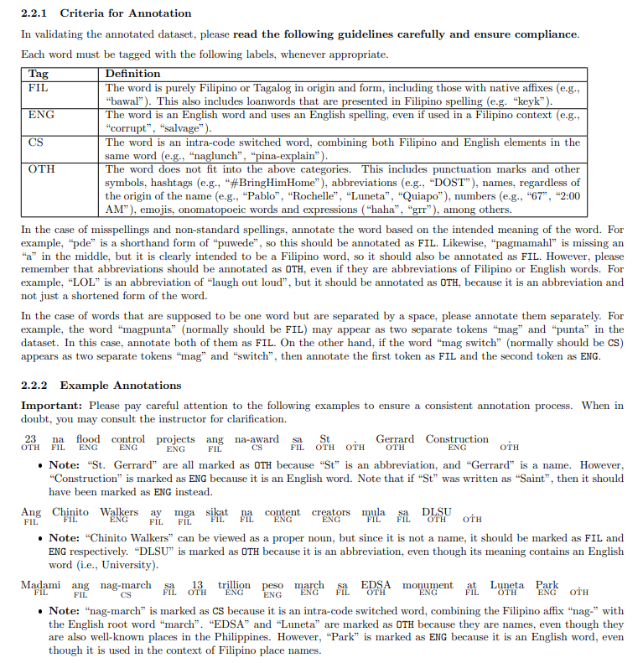
Group 6 | David, Tyrone, Zach, Kurt |  |  | 4 | 2703.6774194
Group 98 | Lance, Raf, Kaleela, Francis |  |  | 4 | 2703.6774194
Group 23 | Ysa, Matthew, Miguel, Justin |  |  | 4 | 2703.6774194
Grp 97 | Enzo, Jack, Jade, Keion |  |  | 4 | 2703.6774194
Group 83 | Sofia, Marion, Ram, Klang |  |  | 4 | 2703.6774194

TOTAL | words/person |  |  | 62 | 675.91935484

ASSIGNED TO | WORD ID START | END | STATUS
Grp 12 | 1 | 2704 | done
Grp 82 | 2705 | 6083 | done
Grp 14 | 6084 | 8787 | done
Grp 20 | 8788 | 10815 | done
Grp 97 [lexie] | 10816 | 13518 | done
Grp 87 | 13519 | 16898 | done
Grp 99 | 16899 | 20278 | done
Grp 93 | 20279 | 22981 | done
Grp 90 | 22982 | 25685 | done
Grp 6 | 25686 | 28389 | done
Grp 98 | 28390 | 31092 | done
Grp 23 | 31093 | 33796 | done
Grp 97 [enzo] | 33797 | 36500 | done
Grp 83 | 36501 | 39203 | done
Grp 100 | 39204 | 41907 | done

